総括表
令和7年度交差点交通量調査報告書
交差点名 |  |  |  | №55 環２今井 【-】 |  |  |  |  | 調査年月日 | 2025-11-26 | 天候 | 晴 れ | 55
所在地 |  |  |  | 保土ヶ谷区今井町 |  |  |  |  | 調査時間帯 | 7:00～19:00（12時間合計） |  |  | 環２今井
 |  |  |  |  |  |  |  |  |  |  |  |  | -
 |  |  |  |  |  |  |  |  |  |  |  |  | 保土ヶ谷区今井町
 |  |  |  |  |  |  |  |  |  |  |  |  | 2025-11-26
 |  |  |  |  |  |  |  |  |  |  |  |  | 晴 れ

環２今井

出典：保土ヶ谷区ガイドマップ

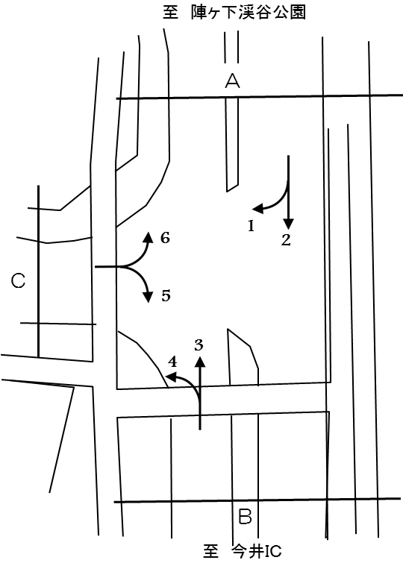

方向別交通量集計表
断面 | 方向 | 大型計 | 小型計 | 合計 | 断面 | 方向 | 大型計 | 小型計 | 合計
Ａ | 1 | 120 | 572 | 692 | Ｃ | 5 | 256 | 2,205 | 2,461
 | 2 | 2,998 | 16,341 | 19,339 |  | 6 | 304 | 721 | 1,025
 | 計 | 3,118 | 16,913 | 20,031 |  | 計 | 560 | 2,926 | 3,486
Ｂ | 3 | 3,261 | 15,703 | 18,964
 | 4 | 281 | 2,162 | 2,443
 | 計 | 3,542 | 17,865 | 21,407

変動図
 | 調査年月日 | 調 査 方 向 案 内 図
 | 2025-11-26
 | 調査時間
 | 7：00～19：00（12時間）
 | 調査地点
 | №55 環２今井 【-】
 | 凡例
小型車
大型車混入率
大型車
 | 流入計Ａ（1+2） |  | 流入計Ａ（1+2） |  |  |  | 流出計Ａ（3+6） |  |  |  | 断面計Ａ
 |  |  |  | 小型車 | 大型車 | 大型車混入率 |  | 小型車 | 大型車 | 大型車混入率 |  | 小型車 | 大型車 | 大型車混入率
 |  |  | 7-8 | 1505 | 343 | 18.6 | 7-8 | 1769 | 384 | 17.8 | 7-8 | 3274 | 727 | 18.2
 |  |  | 8-9 | 1406 | 314 | 18.3 | 8-9 | 1424 | 368 | 20.5 | 8-9 | 2830 | 682 | 19.4
 |  |  | 9-10 | 1179 | 312 | 20.9 | 9-10 | 1268 | 357 | 22.0 | 9-10 | 2447 | 669 | 21.5
 |  |  | 10-11 | 1144 | 316 | 21.6 | 10-11 | 1140 | 357 | 23.8 | 10-11 | 2284 | 673 | 22.8
 |  |  | 11-12 | 1231 | 321 | 20.7 | 11-12 | 1210 | 314 | 20.6 | 11-12 | 2441 | 635 | 20.6
 |  |  | 12-13 | 1207 | 270 | 18.3 | 12-13 | 1244 | 305 | 19.7 | 12-13 | 2451 | 575 | 19.0
 |  |  | 13-14 | 1220 | 259 | 17.5 | 13-14 | 1200 | 316 | 20.8 | 13-14 | 2420 | 575 | 19.2
 |  |  | 14-15 | 1334 | 243 | 15.4 | 14-15 | 1190 | 368 | 23.6 | 14-15 | 2524 | 611 | 19.5
 |  |  | 15-16 | 1498 | 243 | 14.0 | 15-16 | 1306 | 329 | 20.1 | 15-16 | 2804 | 572 | 16.9
 |  |  | 16-17 | 1610 | 171 | 9.6 | 16-17 | 1388 | 260 | 15.8 | 16-17 | 2998 | 431 | 12.6
 |  |  | 17-18 | 1743 | 165 | 8.6 | 17-18 | 1702 | 120 | 6.6 | 17-18 | 3445 | 285 | 7.6
 |  |  | 18-19 | 1836 | 161 | 8.1 | 18-19 | 1583 | 87 | 5.2 | 18-19 | 3419 | 248 | 6.8
 | 流出計Ａ（3+6）

 | 断面計Ａ

自 動 車 交 通 量 時 間 変 動 図
 | 流入計Ｂ（3+4） |  | 流入計Ｂ（3+4） |  |  |  | 流出計Ｂ（2+5） |  |  |  | 断面計Ｂ
 |  |  |  | 小型車 | 大型車 | 大型車混入率 |  | 小型車 | 大型車 | 大型車混入率 |  | 小型車 | 大型車 | 大型車混入率
 |  |  | 7-8 | 1829 | 360 | 16.4 | 7-8 | 1686 | 371 | 18.0 | 7-8 | 3515 | 731 | 17.2
 |  |  | 8-9 | 1522 | 344 | 18.4 | 8-9 | 1561 | 331 | 17.5 | 8-9 | 3083 | 675 | 18.0
 |  |  | 9-10 | 1347 | 344 | 20.3 | 9-10 | 1336 | 328 | 19.7 | 9-10 | 2683 | 672 | 20.0
 |  |  | 10-11 | 1230 | 354 | 22.3 | 10-11 | 1278 | 324 | 20.2 | 10-11 | 2508 | 678 | 21.3
 |  |  | 11-12 | 1333 | 308 | 18.8 | 11-12 | 1345 | 339 | 20.1 | 11-12 | 2678 | 647 | 19.5
 |  |  | 12-13 | 1413 | 314 | 18.2 | 12-13 | 1324 | 284 | 17.7 | 12-13 | 2737 | 598 | 17.9
 |  |  | 13-14 | 1306 | 321 | 19.7 | 13-14 | 1310 | 266 | 16.9 | 13-14 | 2616 | 587 | 18.3
 |  |  | 14-15 | 1330 | 354 | 21.0 | 14-15 | 1433 | 254 | 15.1 | 14-15 | 2763 | 608 | 18.0
 |  |  | 15-16 | 1432 | 323 | 18.4 | 15-16 | 1631 | 252 | 13.4 | 15-16 | 3063 | 575 | 15.8
 |  |  | 16-17 | 1551 | 258 | 14.3 | 16-17 | 1740 | 168 | 8.8 | 16-17 | 3291 | 426 | 11.5
 |  |  | 17-18 | 1875 | 154 | 7.6 | 17-18 | 1911 | 167 | 8.0 | 17-18 | 3786 | 321 | 7.8
 |  |  | 18-19 | 1697 | 108 | 6.0 | 18-19 | 1991 | 170 | 7.9 | 18-19 | 3688 | 278 | 7.0
 | 流出計Ｂ（2+5）

 | 断面計Ｂ

自 動 車 交 通 量 時 間 変 動 図
 | 流入計Ｃ（5+6） |  | 流入計Ｃ（5+6） |  |  |  | 流出計Ｃ（1+4） |  |  |  | 断面計Ｃ
 |  |  |  | 小型車 | 大型車 | 大型車混入率 |  | 小型車 | 大型車 | 大型車混入率 |  | 小型車 | 大型車 | 大型車混入率
 |  |  | 7-8 | 295 | 81 | 21.5 | 7-8 | 174 | 29 | 14.3 | 7-8 | 469 | 110 | 19.0
 |  |  | 8-9 | 272 | 74 | 21.4 | 8-9 | 215 | 33 | 13.3 | 8-9 | 487 | 107 | 18.0
 |  |  | 9-10 | 267 | 59 | 18.1 | 9-10 | 189 | 30 | 13.7 | 9-10 | 456 | 89 | 16.3
 |  |  | 10-11 | 225 | 55 | 19.6 | 10-11 | 181 | 44 | 19.6 | 10-11 | 406 | 99 | 19.6
 |  |  | 11-12 | 185 | 58 | 23.9 | 11-12 | 194 | 34 | 14.9 | 11-12 | 379 | 92 | 19.5
 |  |  | 12-13 | 198 | 37 | 15.7 | 12-13 | 250 | 32 | 11.3 | 12-13 | 448 | 69 | 13.3
 |  |  | 13-14 | 194 | 36 | 15.7 | 13-14 | 210 | 34 | 13.9 | 13-14 | 404 | 70 | 14.8
 |  |  | 14-15 | 179 | 47 | 20.8 | 14-15 | 220 | 22 | 9.1 | 14-15 | 399 | 69 | 14.7
 |  |  | 15-16 | 232 | 43 | 15.6 | 15-16 | 225 | 28 | 11.1 | 15-16 | 457 | 71 | 13.4
 |  |  | 16-17 | 255 | 32 | 11.1 | 16-17 | 288 | 33 | 10.3 | 16-17 | 543 | 65 | 10.7
 |  |  | 17-18 | 321 | 17 | 5.0 | 17-18 | 326 | 49 | 13.1 | 17-18 | 647 | 66 | 9.3
 |  |  | 18-19 | 303 | 21 | 6.5 | 18-19 | 262 | 33 | 11.2 | 18-19 | 565 | 54 | 8.7
 | 流出計Ｃ（1+4）

 | 断面計Ｃ

自 動 車 交 通 量 時 間 変 動 図

